关系图
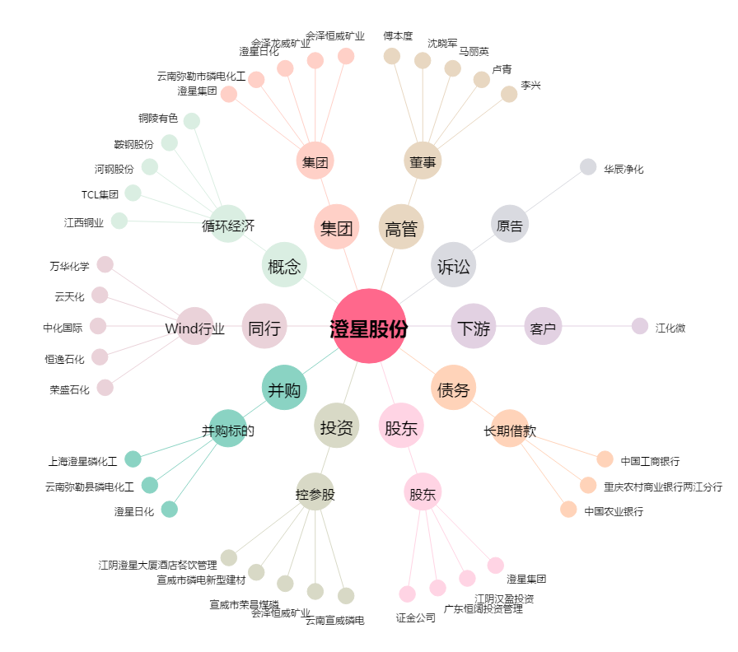
澄星股份[600078.SH] - 关系概览图

